TestPlan_Домашнее задание к кур
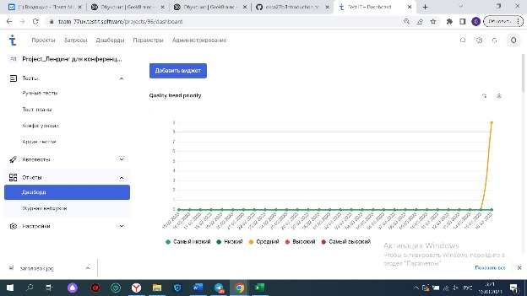
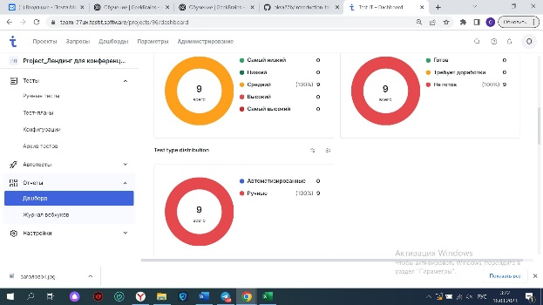
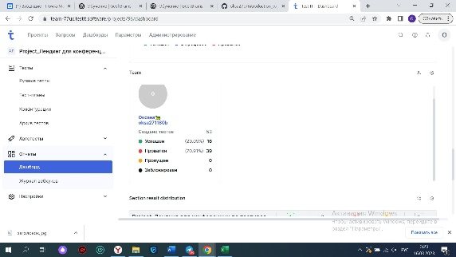
Набор тестов | ID | Название | Шаги | Комментарии | Результат шага | Результат теста | Ссылка на тест | Дата/время результата | Автор
Project_Лендинг для конференции по тестированию | 98 | Блок "Хедер лендинга" |  |  |  | Провален | https://team-77ux.testit.software:443//projects/96/tests/98 | 15.03.2023 19:45:34 | oksa271180b
 |  |  | Содержит фоновое изображение |  | Успешен
 |  |  | Отображается логотип компании | Макета нет, логотип в виде микрофона | Успешен
 |  |  | Содержит даты проведения конференции | Месяц на английском языке, город на русском, в тз нет информации по этой теме, нет макета | Успешен
 |  |  | Содержит заголовок конференции | Заголовок "Конференция по тестирвоанию" содержит, но ошибка в слове "тестирвоанию" | Провален
 |  |  | Содержит кнопка "Купить билеты" |  | Успешен
 |  |  | Кликнуть на кнопку "Купить билеты", ведет на отдельную страницу покупок | 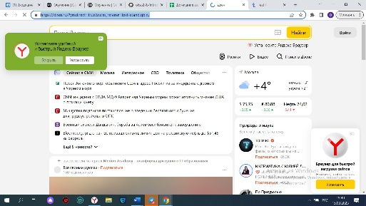 Ведет на страницу https://dzen.ru/?yredirect=true&utm_referer=test-stand.gb.ru | Провален
Project_Лендинг для конференции по тестированию | 99 | Блок "Описание конференции, каунтер братного отсчета" |  |  |  | Провален | https://team-77ux.testit.software:443//projects/96/tests/99 | 16.03.2023 00:48:16 | oksa271180b
 |  |  | Под блоком "Хедер" располагается блок с описанием конференции | Есть заголовок "Конференция по тестированию" в блоке с описанием конференции, который не указан в ТЗ | Успешен
 |  |  | Под блоком "Хедер" располагается блок каунтер обратного отсчета до начала конференции | Проверить числа в каунтере невозможно, т.к. дата проведения конференции указана не корректно, уточнить дату проведения конференции у заказчика. Уточнить на каком языке должны быть дни, часы, минуты. На данный момент дней на русском, часы и минуты на англ. | Успешен
 |  |  | Под каунтером отображаются даты проведения конференции | дата отображается не корректно 20 - 22 January, 2023, Москва. Сегодня 16.03.2024. Месяц на английском, город на русском, уточнить у заказчика на каком языке должно быть | Успешен
 |  |  | Под каунтером отображается кнопка "Купить билеты" | Кнопки нет, есть фраза "Купить билеты" | Провален
 |  |  | Кликнуть на кнопку "Купить билеты", ведет на отдельную страницу покупки билетов | Кнопки нет, есть фраза "Купить билеты" Самой кнопки "Купить билеты нет" есть просто фраза кликабельная "Купить билеты". Не ведет на отдельную страницу покупки билетов, ведет на ссылку https://dzen.ru/?yredirect=true | Провален
Project_Лендинг для конференции по тестированию | 100 | Блок "Почему стоит посетить" |  |  |  | Провален | https://team-77ux.testit.software:443//projects/96/tests/100 | 16.03.2023 01:00:26 | oksa271180b
 |  |  | Отображается заголовок "Почему стоит посетить" |  | Успешен
 |  |  | Располагаются поинты изображение | При наведении на поинт, цвет меняется, в тз нет информации, уточнить у заказчика | Успешен
 |  |  | Располагаются поинты название |  | Успешен
 |  |  | Располагаются поинты описание | нет описания | Провален
 |  |  | Поинты изображение содержит описание почему стоит посетить конференцию | Картинка поинтов соответствует их названию | Успешен
 |  |  | Поинты название содержит описание почему стоит посетить конференцию | Название информативно, почему стоит посетить конференцию | Успешен
 |  |  | Поинты описание содержит описание почему стоит посетить конференцию | 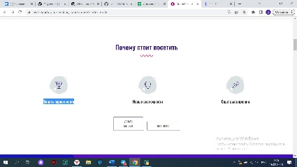 Поинты описание почему стоит посетить конференцию отсутствует под названием поинта | Провален
 |  |  | Отображается кнопка "подробнее" под поинтом изображение | Не отображается кнопка "подробнее" под поинтом изображение | Провален
 |  |  | Отображается кнопка "подробнее" под поинтом название | 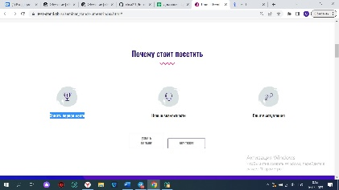 Не отображается кнопка "подробнее" под поинтом название | Провален
 |  |  | Отображается кнопка "подробнее" под поинтом описание | Не отображается кнопка "подробнее" под поинтом описание | Провален
 |  |  | Отображается кнопка "Узнать больше" под всем блоком "Почему стоит посетить" |  | Успешен
 |  |  | Кликнуть на кнопку "Узнать больше", ведет на ленинг с описанием важности конференции | Кнопка "Узнать больше" не ведет на ленинг с описанием важности конференции, кнопка не работает, никуда не ведет. При наведении мышкой на кнопку, меняет цвет, не указано об этом в ТЗ, уточнить у заказчика | Провален
 |  |  | Справа от кнопки "Узнать больше" отображается кнопка "Купить билеты" | Надпись на кнопке на английском, нет информации в тз, уточнить у заказчика | Успешен
 |  |  | Кликнуть на кнопку "Купить билеты", ведет на отдельную страницу покупки билетов | Кнопка "Купить билеты" не ведет на отдельную страницу покупки билетов, кнопка не работает. При наведении на кнопку мышкой, меняется цвет, нет информации в тз, уточнить у заказчика. | Провален
Project_Лендинг для конференции по тестированию | 101 | Блок "Жюри" |  |  |  | Провален | https://team-77ux.testit.software:443//projects/96/tests/101 | 16.03.2023 01:32:50 | oksa271180b
 |  |  | В блоке "Жюри" отображается галерея карточек членов жюри | 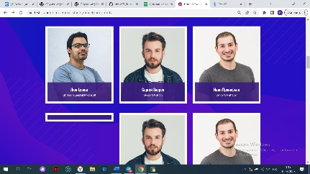 Одна карточка не отображается, не корректное изображение | Провален
 |  |  | Каждая карточка имеет синюю обводку | Каждая карточка имеет белую обводку | Провален
 |  |  | В каждой карточки отображается изображение члена жюри | В одной карточке нет изображения, принскрин вложила | Провален
 |  |  | В нижней части каждой карточки отображается прямоугольный блок с именем и фамилией члена жюри | имя и фамилия под карточкой есть на английском, есть на русском языке, в тз нет информации на каком должно быть, уточнить у заказчика | Успешен
 |  |  | Указана должность под именем и фамилией каждого члена жюри в нижней части прямоугольного блока | Должность на английском языке, в тз нет информации, уточнить у заказчика | Успешен
 |  |  | Навести на карточку курсор мыши, она увеличивается в размере и фон затемняется | При наведении на карточку курсор мыши, она не увеличивается в размере, фон затемняется. При наведении мышкой на фото, на затемненном фоне появляются иконки на соцсети, Прямоугольный блок под фото меняет цвет с синего на красный об этом нет информации в тз | Провален
 |  |  | В блоке "Жюри" должно быть 4 столбца карточек | В блоке "Жюри" 3 столбца карточек | Провален
Project_Лендинг для конференции по тестированию | 102 | Блок "Расписание" |  |  |  | Провален | https://team-77ux.testit.software:443//projects/96/tests/102 | 16.03.2023 01:46:34 | oksa271180b
 |  |  | Отображается расписание конференции в блоке по дням | 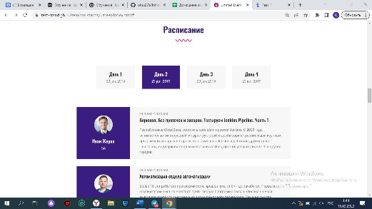 Даты не корректные, принскрин во вложении | Успешен
 |  |  | Отображаются 4 таба, 4 дня под блоком "Расписание" |  | Успешен
 |  |  | Доклады отображаются по дням в каждом табе | дата не корректна, указана одна и та же дата | Успешен
 |  |  | Кликнуть на таб 1 день, отображаются доклады в виде карточек | 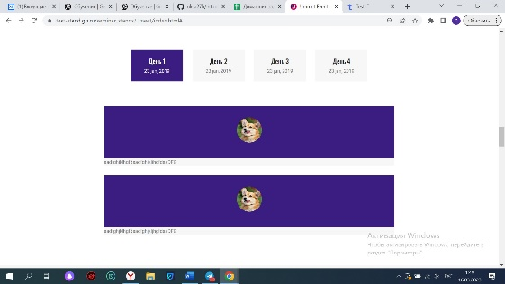 При клике на таб 1 день, не отображаются доклады в виде карточек. | Провален
 |  |  | Кликнуть на таб 2 день, отображаются доклады в виде карточек |  | Успешен
 |  |  | Кликнуть на таб 3 день, отображаются доклады в виде карточек | При клике на таб 3 день, не отображаются доклады в виде карточек, пусто | Провален
 |  |  | Кликнуть на таб 4 день, отображаются доклады в виде карточек |  | Успешен
 |  |  | На каждой из карточек отображается фотография спикера |  | Успешен
 |  |  | На каждой из карточек под фотографией спикера отображается название компании, в которой работает спикер | На каждой из карточек под фотографией спикера отображается должность спикера | Провален
 |  |  | Справа от фотографии находится блок с датой и описанием доклада | Справа от фотографии находится блок с временем и описанием доклада | Провален
Project_Лендинг для конференции по тестированию | 103 | Блок "Стоимость участия" |  |  |  | Провален | https://team-77ux.testit.software:443//projects/96/tests/103 | 16.03.2023 02:05:41 | oksa271180b
 |  |  | Содержит три карточки цены: Normal, Advanced, Ultimate | Обратить внимание! В названии блока "Стоимость обучения" ошибка в слове обучение, принскрин во вложении | Успешен
 |  |  | Карточка Normal содержит описание, цену |  | Успешен
 |  |  | Карточка Advanced содержит описание, цену |  | Успешен
 |  |  | Карточка Ultimate содержит описание, цену |  | Успешен
 |  |  | Кнопка "Купить билеты" в карточке Normal отображается по центру |  | Успешен
 |  |  | Кнопка "Купить билеты" в карточке Advanced отображается по центру |  | Успешен
 |  |  | Кнопка "Купить билеты" в карточке Ultimate отображается по центру |  | Успешен
 |  |  | Кликнуть на кнопку "Купить билеты" в карточке Normal веведет на отдельную страницу покупки билетов | При клике на кнопку "Купить билеты" в карточке Normal не ведет на отдельную страницу покупки билетов, остаешься на странице https://test-stand.gb.ru/seminar_stands/umeet/index.html# | Провален
 |  |  | Кликнуть на кнопку "Купить билеты" в карточке Advanced выведет на отдельную страницу покупки билетов | При клике на кнопку "Купить билеты" в карточке Advanced не выведет на отдельную страницу покупки билетов, остаешься на странице https://test-stand.gb.ru/seminar_stands/umeet/index.html# | Провален
 |  |  | Кликнуть на кнопку "Купить билеты" в карточке Ultimate выведет на отдельную страницу покупки билетов | При клике на кнопку "Купить билеты" в карточке Ultimate не выведет на отдельную страницу покупки билетов, остаешься на странице https://test-stand.gb.ru/seminar_stands/umeet/index.html# | Провален
Project_Лендинг для конференции по тестированию | 104 | Блок "Карусель Партнеров" |  |  |  | Провален | https://team-77ux.testit.software:443//projects/96/tests/104 | 16.03.2023 01:42:24 | oksa271180b
 |  |  | Отображаются карточки с логотипами партнеров | Две пустые, карточки без логотипов, принскрин во вложении | Провален
Project_Лендинг для конференции по тестированию | 105 | Блок "Галерея" |  |  |  | Успешен | https://team-77ux.testit.software:443//projects/96/tests/105 | 16.03.2023 01:33:38 | oksa271180b
 |  |  | Отображаются изображения с предыдущих конференций в фотогалерее блока |  | Успешен
Project_Лендинг для конференции по тестированию | 106 | Блок "Карта с поинтером" |  |  |  | Провален | https://team-77ux.testit.software:443//projects/96/tests/106 | 16.03.2023 01:35:56 | oksa271180b
 |  |  | Ниже блока "Галерея" отображается карта с поинтером места проведения конференции | совсем другой блок расположен, принскрин во вложении | Провален

